表格
单位：万元
 | 年度经营总结财务分析表 |  |  |  |  |  |  | 14,355 |  | 12% |  | 9,857 |  | 10% |  | 4,498 |  | 15%
 | Financial analysis statement of annual operation summary |  |  |  |  |  |  | 本年度收入 |  | 收入同比% |  | 本年度支出 |  | 支出同比% |  | 本年度结余 |  | 结余同比%

1月收支结余占比
项目 | 1月 | 2月 | 3月 | 4月 | 5月 | 6月 | 7月 | 8月 | 9月 | 10月 | 11月 | 12月 | 年度合计 | 项目 | 本年度年收入 | 本年度年支出 | 本年度结余
同期年收入 | 1,344 | 1,334 | 824 | 806 | 1,313 | 886 | 810 | 891 | 909 | 1,173 | 1,287 | 1,295 | 12,872 | 1月 | 1613 | 1150.069 | 462.931
本年度年收入 | 1,613 | 1,509 | 876 | 924 | 1,316 | 991 | 943 | 940 | 1,106 | 1,398 | 1,296 | 1,443 | 14,355
同比% | 20% | 13% | 6% | 15% | 0% | 12% | 16% | 6% | 22% | 19% | 1% | 11% | 12% | 1
同期年支出 | 1,060 | 841 | 476 | 520 | 864 | 678 | 601 | 535 | 747 | 916 | 905 | 814 | 8,957 | 1月收支结余占比
本年度年支出 | 1,150 | 911 | 569 | 558 | 899 | 684 | 712 | 591 | 827 | 1,019 | 934 | 1,001 | 9,857
同比% | 9% | 8% | 20% | 7% | 4% | 1% | 18% | 11% | 11% | 11% | 3% | 23% | 10%
同期结余 | 284 | 492 | 348 | 287 | 450 | 208 | 209 | 356 | 163 | 257 | 382 | 480 | 3,915
本年度结余 | 463 | 598 | 307 | 366 | 417 | 307 | 231 | 349 | 279 | 379 | 362 | 442 | 4,498
同比% | 63% | 21% | -12% | 28% | -7% | 48% | 11% | -2% | 71% | 47% | -5% | -8% | 15%
同期年利润率 | 21% | 37% | 42% | 36% | 34% | 23% | 26% | 40% | 18% | 22% | 30% | 37% | 30%
本年度利润率 | 29% | 40% | 35% | 40% | 32% | 31% | 25% | 37% | 25% | 27% | 28% | 31% | 31%
同比% | 8% | 3% | -7% | 4% | -3% | 8% | -1% | -3% | 7% | 5% | -2% | -6% | 1%

年度经营情况
年度收入&同比
项目 | 本年度年收入 | 本年度年支出 | 本年度结余 |  |  |  |  |  |  |  |  |  |  |  |  | 本年度结余
1月 | 1,613 | 1,150 | 463
2月 | 1,509 | 911 | 598
3月 | 876 | 569 | 307
4月 | 924 | 558 | 366
5月 | 1,316 | 899 | 417
6月 | 991 | 684 | 307
7月 | 943 | 712 | 231
8月 | 940 | 591 | 349
9月 | 1,106 | 827 | 279
10月 | 1,398 | 1,019 | 379
11月 | 1,296 | 934 | 362
12月 | 1,443 | 1,001 | 442
年度合计 | 14,355 | 9,857 | 4,498
年度支出&同比
年度结余&同比

说明
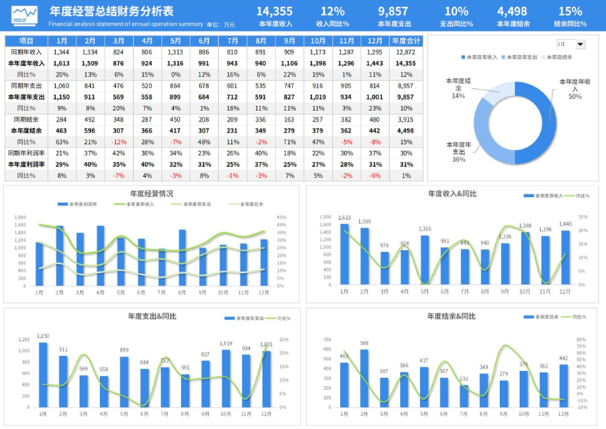
稻壳儿表格模板使用说明
（本页为说明页，用户使用模板时可删除本页内容）
更多精彩模板 ： 疾风 https://www.docer.com/designer/detail/397517162

01
基础操作指南
中文｜字体名称
思源黑体 CN Medium
中文｜字体名称
思源黑体 CN Bold
02
字体说明
中文｜字体名称
思源黑体 CN Regular

· 如何撤销工作表保护？
1、选中对应工作表。
2、点击：「审阅---撤销工作表」保护。

· 如何增加行数？
1、选中最后一行，鼠标放在选中区域右下角。
2、当鼠标箭头变成黑色十字形时，点击鼠标左键下拉即可。

【说明】
模板中使用的字体为开源字体，请用户按照该款开源字体的开源协议要求来使用该字体。

03
素材说明
图片：
无
素材：
模板中使用的图标来源于【稻壳图标】，仅限于个人学习、研究或欣赏目的使用，如需商用请您自行向版权方购买、获取商用版权。
· 如何使用报表？
1、填写表格中红色框内数据，图表即自动更新统计。
2、合计内容为自动计算，无需修改。

